2020-10-30测试
WorkStation测试用例-V1.0（莆田BL01包装一平面）
日期：2020-10-30
功能模块 | 正常操作及结果 | 实际测试结果 | 截图展示
一级菜单-生产计划
2级菜单
生产计划功能 | 正常操作步骤及结果： 1.出现生产计划详情，鼠标放置在生产计划表上时，会显示每次生产的详情、预计开始时间、预计结束时间、计划量和实际产量 2.点击维修工单展开图表，会显示订单号、工单类型、优先级、描述、工时（Min）、时间、班组、主修。图表右上角还可进行上传的操作 3.点击生产工单展开图表，会显示类型、描述、生产计划、计划开始时间和计划结束时间。图表右上角还可进行上传的操作 4.点击已完成工单展开图表，会显示类型、描述、生产计划、计划开始时间和计划结束时间。图表右上角还可进行上传的操作 | 实际测量结果： 1.维修工单、生产工单、已完成工单无数据 | 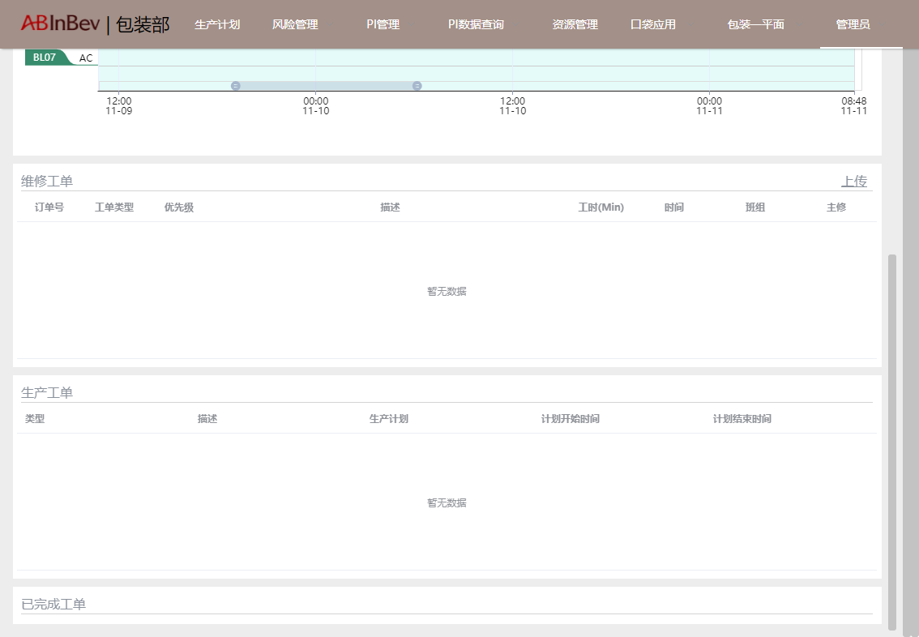
一级菜单-风险管理
2级菜单
质量风险功能 | 正常操作步骤及结果： 1.点击图片 2.图片放大 3、放大后可点击下方放大缩小、查看比例、向左/右旋转的操作 | 实际测量结果： 1加载失败 | 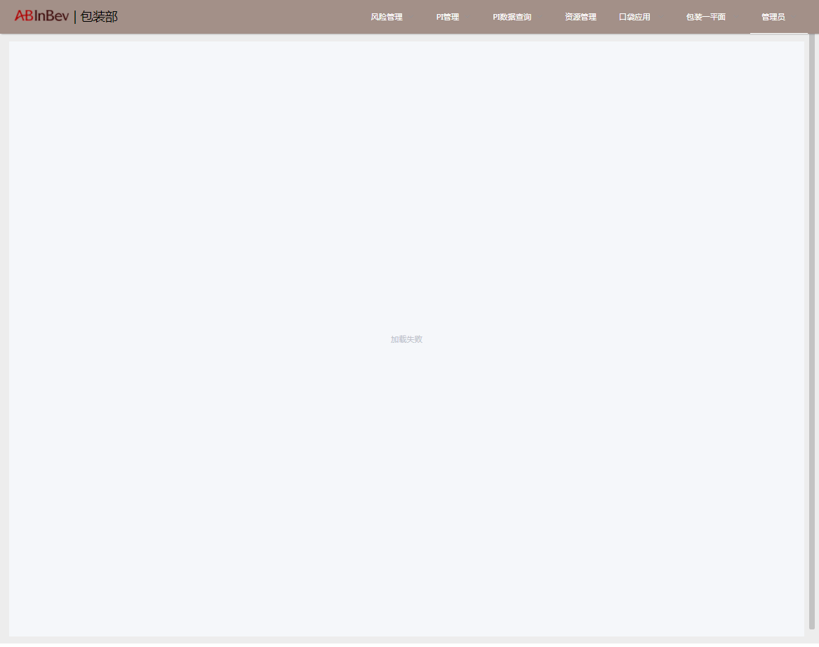
安全风险功能 | 正常操作步骤及结果： 1.上半部左上角出现安全地图，点击后放大出现锅炉房平面图；点击向右滑动按钮，放大出现气体站设备平面图；点击向右滑动按钮，放大出现水处理间设备平面图；点击向右滑动按钮，放大出现制冷站设备平面图 2.上半部中部出现PPE矩阵，点击后放大出现承包商PPE佩戴矩阵表；点击向右滑动按钮，放大出现TS部PPE及CPE使用矩阵；点击向右滑动按钮，放大出现文件更新历史记录； 3.上半部右上角出现LOTO矩阵，点击后放大出现除沫器、洗涤塔、压缩机、制冷剂作业LOTO矩阵；点击向右滑动按钮，放大出现预冷器冷却设备、提纯设备作业LOTO矩阵；点击向右滑动按钮，放大出现沼气锅炉4吨锅、20吨锅、除氧器、锅炉房公共作业LOTO矩阵；点击向右滑动按钮，放大出现压缩机、冷干机、前后置过滤器、分气缸、冷却设备作业LOTO矩阵； 4.下半部左边出现风险评估汇总表，查看方式有：输入页码、鼠标滚动、顺时针旋转、下载和打印.表格右侧可以设置放大缩小以及适应屏幕查看 5.下半部右边展示安全通报 | 实际测量结果： 1加载失败 | 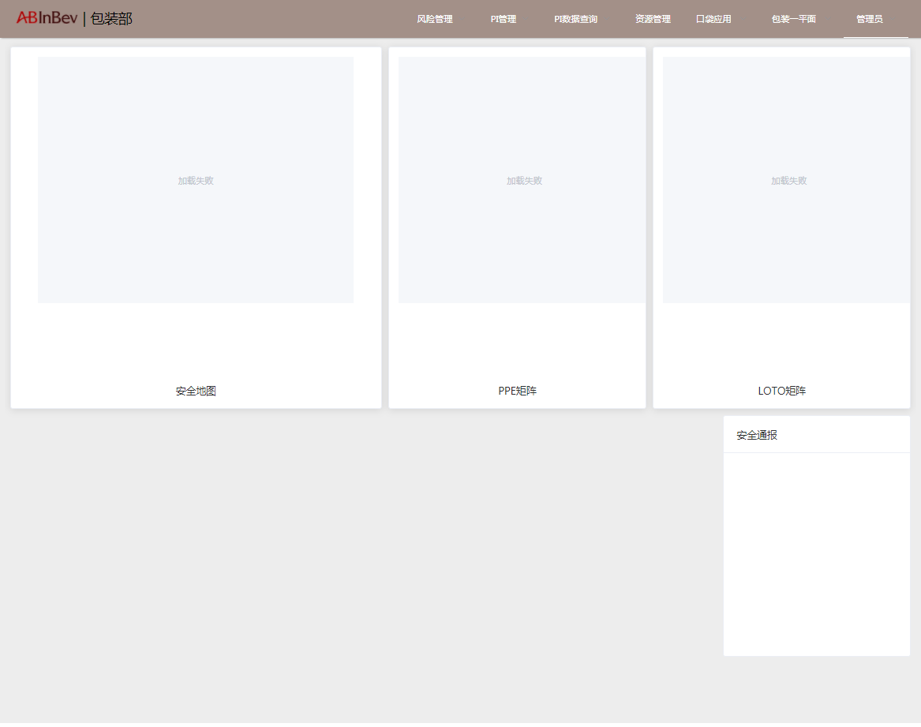
一级菜单-PI管理
2级菜单
PI看板功能 | 正常操作步骤及结果： 1.上半部出现PI数据看板，可通过选择设备及时间筛选PI数据，展示方式可选择以小时或者批次展示 2.下半部左下角出现异常提醒及ActionLog，异常提醒中VPO工具可跳转，关注可操作，可向下滑动查看所有 3.查看上半部的PI数据看板和下半部左边出现的异常提醒看板部门是否一致 3.下半部右下角为消息板块，可以编辑消息以及查看历史已收到和已发送消息 | 实际测量结果： 1.正常
SIC看板功能 | 正常操作步骤及结果： 1.通过选择PI名称、设备、起始时间及截止时间筛选确定形成甘特图，可进行下载操作 2、鼠标滚动向下可以查看原始数据折线图以及反应计划 | 实际测量结果： 1.所有机台PI全部弹出后面备注图片信息 2.出现无法明确区分的同名设备 | 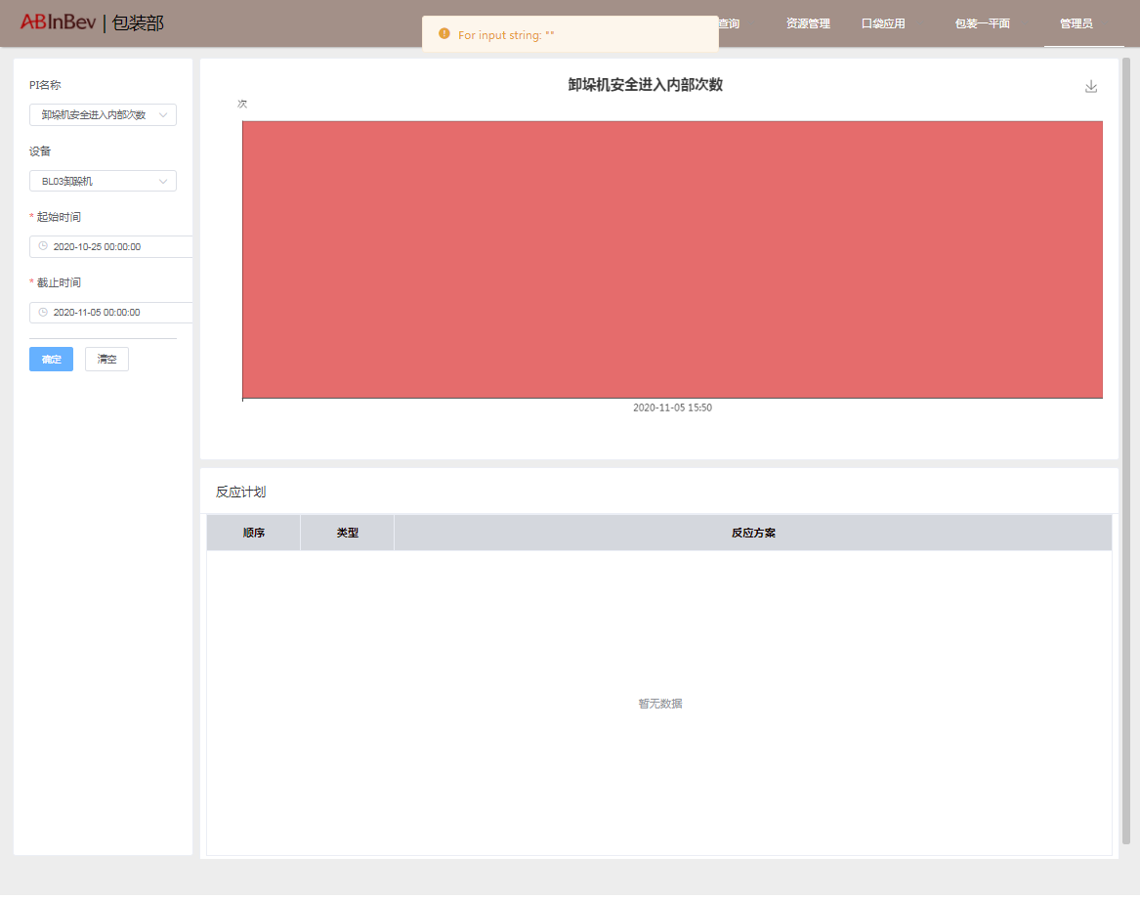 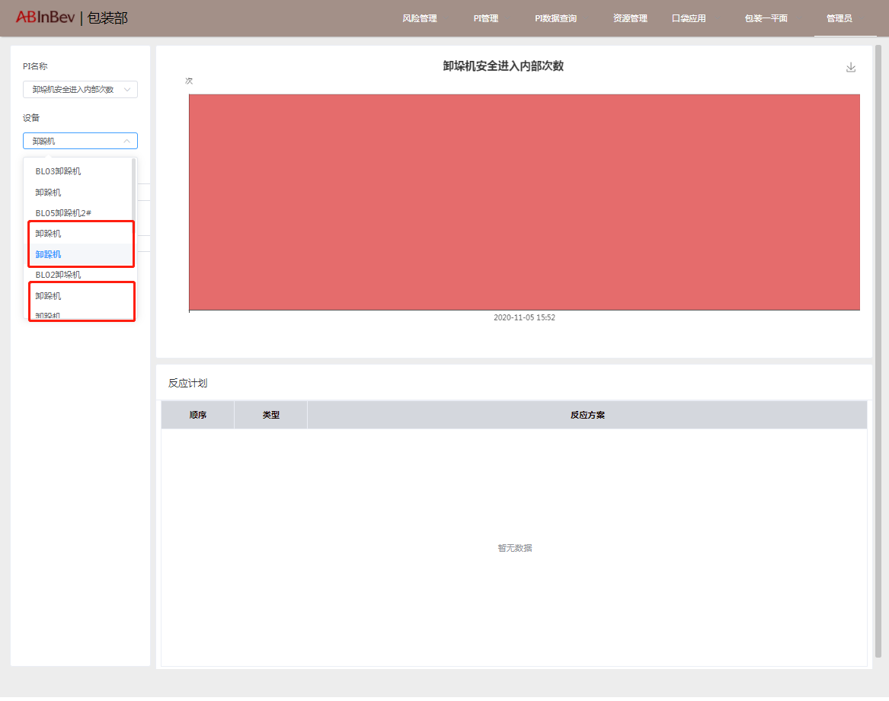
班次看板功能 | 正常操作步骤及结果： 1.点击右上角编辑按钮，弹出数据的PI、设备、SKU/设备、范围（按数量/按日期）、范围（数量或日期的选择）保存后上半部会出现PI数据，右上角有下载按钮可进行操作，编辑面板也可编辑PI数据的上移下移以及删除 2.上一步设置后下半部出现设备的班次看板，左右滑动查看每日班次设备异常数据 3.页面底部滚动出现异常未处理问题及时间 | 实际测量结果： 1.班次看板首页无数据，须通过设置添加后才有显示 2.选择PI名称后，设备选择时出现多项未明确标明的疑似重复的设备名称 | 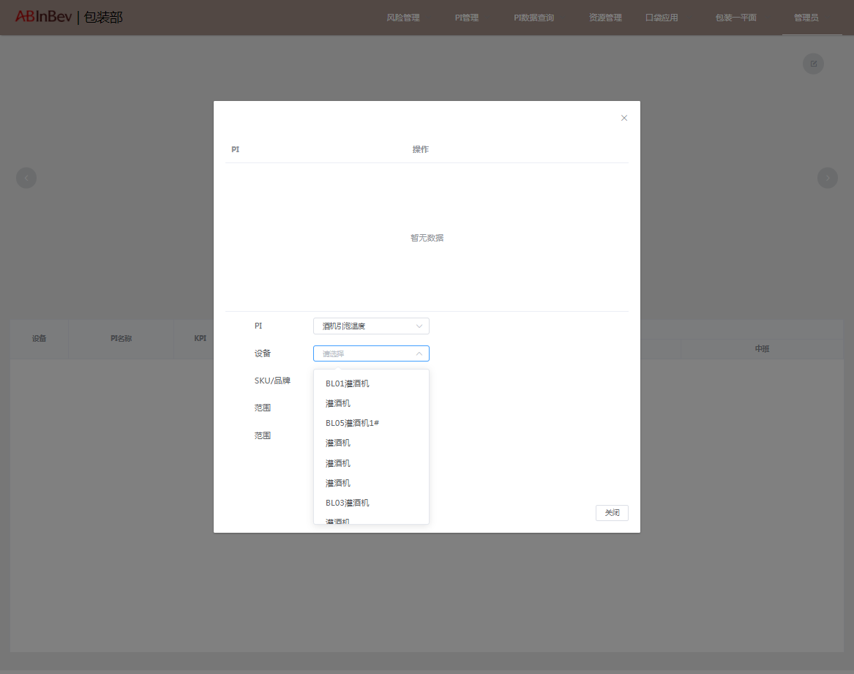
基础数据功能 | 正常操作步骤及结果： 1.通过查询设备类型查看PI设备，可进行关注/取消关注操作 2.右下角可设置每页展示条数（滚动查看）以及翻看下一页的操作 | 实际测量结果： 1.正常
一级菜单-PI数据查询
2级菜单
PI报表功能 | 正常操作步骤及结果： 1.上半部：通过选择日期范围、时间范围以及关注与否的筛选，出现机台PI数据表格及SIC曲线.右上角可点击下载 2.下半部：通过日期范围、时间范围、关注与否、设备、PI的筛选，出现SIC曲线 3.点击SIC旁的下拉符号，可进行全屏展示、分享及后台检查的操作 4.底部出现异常原因分布和异常次数统计表，可分别进行放大查看，分享以及后台检查的操作 | 实际测量结果： 1.异常原因分布和异常次数统计表加载不出来 | 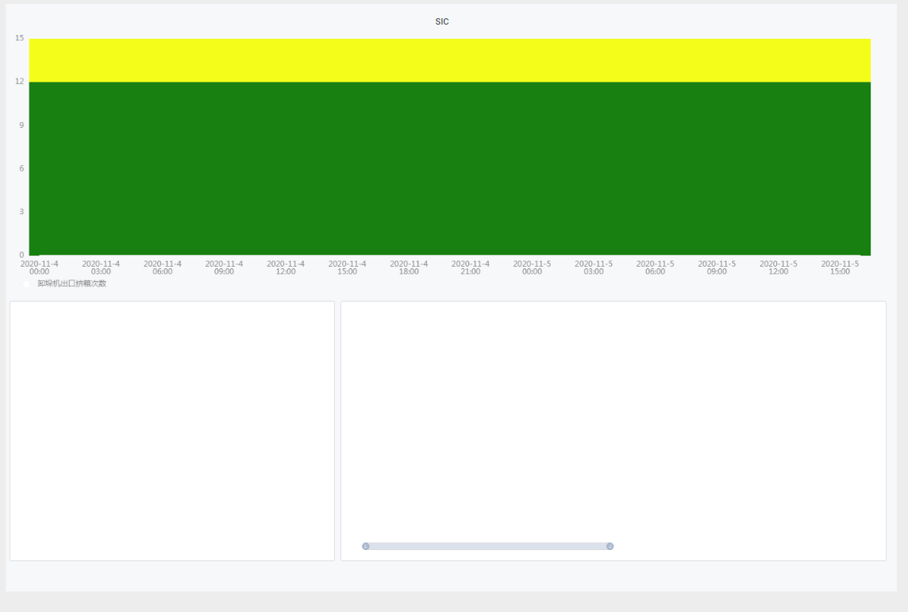
一级菜单-资源管理
2级菜单
资源管理功能 | 正常操作步骤及结果： 1.通过选择部门、资源分类、资源分级以及选择日期的筛选，出现文件，可进行下载操作 | 实际测量结果： 1.无数据 | 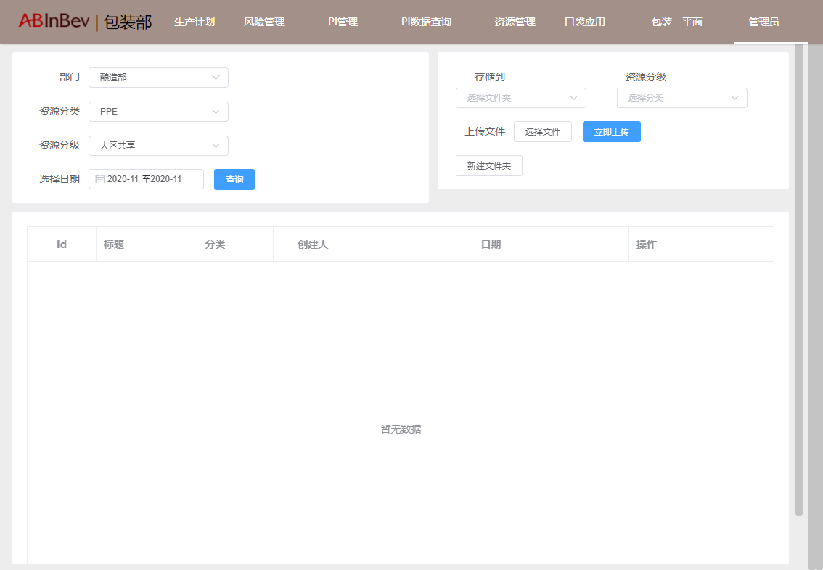
一级菜单-口袋应用
2级菜单
口袋操作功能 | 正常操作步骤及结果： 空白 | 实际测量结果： 1、空白页面 | 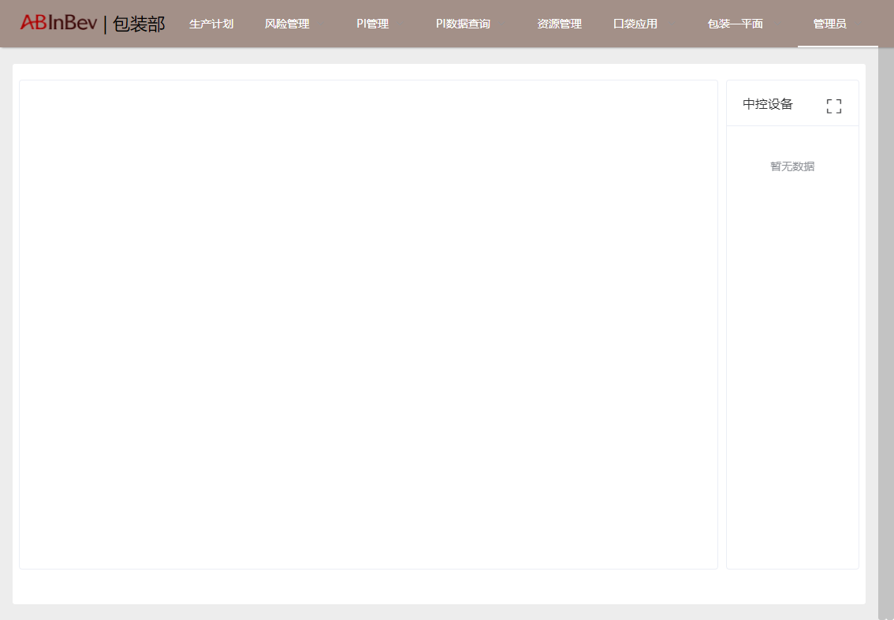
口袋维修功能 | 正常操作步骤及结果： 1.点击口袋维修后跳转到泵阀管理系统首页 2.维护系统首页可通过时间统计设置、日期、分类筛选等进行设置，可查看阀门警报、泵报警、阀门开关次数、预防性维修、泵运行时间、平均故障周期、泵风险预测 3.点击菜单进入阀门分析页面，通过时间统计设置、日期设置，可查看阀门基本概况、维修事件分类、开关次数、维修记录、阀门开启速度以及阀门关闭速度数据 4.点击菜单进入泵分析页面，通过时间统计设置、日期、分类筛选等进行设置，可查看泵的基本概况、维修事件分类、运行时间以及维修记录数据 5.点击菜单进入数据查询页面，通过阀门/泵分类、报警/开关分类、时间等项目的筛选，可以生成维修数据表格查看并导出Excel，右下角设置翻页点。右上角还可以进行报警开关次数、报警比率、历史维修记录、报警处理数据查询 6.点击菜单进入数据维护页面，通过输入查询字段等可以生成维修数据表格，左上第二行可进行新增设备、模板下载以及数据上传的设置，向右滑动到右侧后可进行修改/删除数据的操作。右上角还可以进行主数据表格、超限设定表格、阀门风险预测参数、泵风险预测参数、历史维修记录的数据查询 | 实际测量结果： 1：阀门分析右侧开关次数、报警次数、维修次数以及PM预测中，只有报警次数点击后会弹出阀门报警详情
一级菜单-BL01包装一平面
2级菜单
BTS-BL01包装一平面功能 | 正常操作步骤及结果： 1.弹出“切换成功, 当前机台为BL01包装一平面”的消息框。刷新当前页面数据 | 实际测量结果： 1.正常
一级菜单-账号信息
2级菜单
消息功能 | 正常操作步骤及结果： 1.点击后自右向左划出消息栏，可看到收到的消息和发出的消息 | 实际测量结果： 1.正常
退出 | 正常操作步骤及结果： 1.点击后回到登录页 | 实际测量结果： 1.正常

